tabla
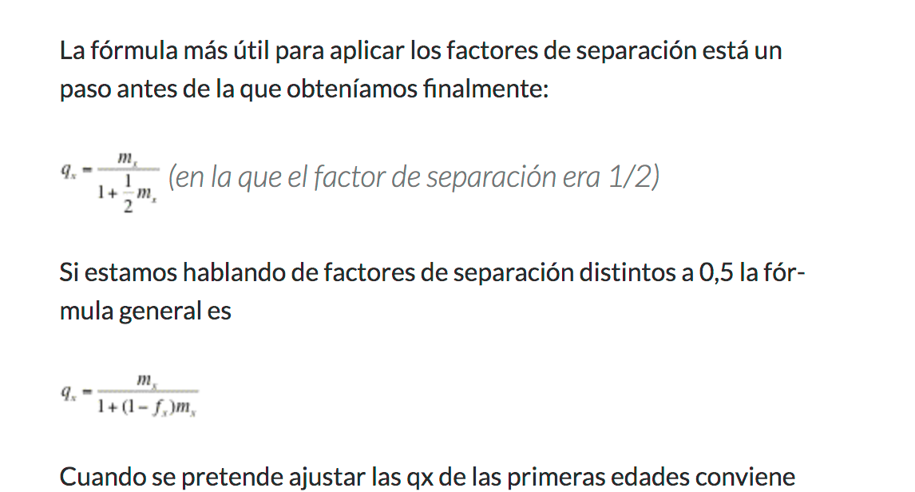
Grupo de edad | x | n | ax | Población media | muertes | Mx | qx | px | lx | dx | Lx | Tx | ex
<1 | 0 | 1 | 0.1 | 3,258,416.00 | 19,443 | 0.005967 | 0.0059351 | 0.994065 | 100000 | 594 | 99466 | 7154375 | 71.54
1-4 | 1 | 4 | 0.5 | 8,065,356.26 | 3,907 | 0.000484 | 0.0019358 | 0.998064 | 99406 | 192 | 397241 | 7054909 | 70.97
5-9 | 5 | 5 | 0.5 | 10,771,353.88 | 2,296 | 0.000213 | 0.0010652 | 0.998935 | 99214 | 106 | 495806 | 6657668 | 67.10
10-14 | 10 | 5 | 0.5 | 10,959,361.14 | 3,138 | 0.000286 | 0.0014306 | 0.998569 | 99108 | 142 | 495187 | 6161862 | 62.17
15-19 | 15 | 5 | 0.5 | 10,815,614.37 | 9,569 | 0.000885 | 0.0044139 | 0.995586 | 98967 | 437 | 493741 | 5666675 | 57.26
20-24 | 20 | 5 | 0.5 | 10,453,565.09 | 16,104 | 0.001541 | 0.0076731 | 0.992327 | 98530 | 756 | 490759 | 5172934 | 52.50
25-29 | 25 | 5 | 0.5 | 10,046,370.52 | 20,576 | 0.002048 | 0.0101883 | 0.989812 | 97774 | 996 | 486378 | 4682175 | 47.89
30-34 | 30 | 5 | 0.5 | 9,464,772.63 | 23,112 | 0.002442 | 0.0121354 | 0.987865 | 96778 | 1174 | 480952 | 4195797 | 43.36
35-39 | 35 | 5 | 0.5 | 9,056,249.63 | 28,476 | 0.003144 | 0.0155991 | 0.984401 | 95603 | 1491 | 474287 | 3714845 | 38.86
40-44 | 40 | 5 | 0.5 | 8,565,794.18 | 38,271 | 0.004468 | 0.0220927 | 0.977907 | 94112 | 2079 | 465361 | 3240558 | 34.43
45-49 | 45 | 5 | 0.5 | 8,024,590.98 | 54,225 | 0.006757 | 0.0332255 | 0.966775 | 92033 | 3058 | 452519 | 2775197 | 30.15
50-54 | 50 | 5 | 0.5 | 7,118,241.55 | 68,621 | 0.009640 | 0.0470665 | 0.952934 | 88975 | 4188 | 434405 | 2322678 | 26.10
55-59 | 55 | 5 | 0.5 | 5,770,179.03 | 87,228 | 0.015117 | 0.0728326 | 0.927167 | 84787 | 6175 | 408497 | 1888274 | 22.27
60-64 | 60 | 5 | 0.5 | 4,892,223.35 | 104,440 | 0.021348 | 0.1013327 | 0.898667 | 78612 | 7966 | 373144 | 1479776 | 18.82
65-69 | 65 | 5 | 0.5 | 3,700,752.76 | 111,298 | 0.030074 | 0.1398568 | 0.860143 | 70646 | 9880 | 328529 | 1106632 | 15.66
70-74 | 70 | 5 | 0.5 | 2,679,036.72 | 113,698 | 0.042440 | 0.1918447 | 0.808155 | 60766 | 11658 | 274684 | 778104 | 12.81
75-79 | 75 | 5 | 0.5 | 1,838,023.73 | 111,942 | 0.060903 | 0.2642786 | 0.735721 | 49108 | 12978 | 213095 | 503420 | 10.25
80-84 | 80 | 5 | 0.5 | 1,190,896.74 | 107,158 | 0.089981 | 0.3672834 | 0.632717 | 36130 | 13270 | 147474 | 290325 | 8.04
85+ | 85 | 12 | 0.5 | 1,053,437.53 | 168,578 | 0.160027 | 1.0000000 | 0.000000 | 22860 | 22860 | 142851 | 142851 | 6.25

⍵ omega=100

